Task 1
iOS element | Android element | Example
Navigation Bar | Top App Bar | Telegram
Tab Bar | Bottom Navigation Bar |  Telegram
Text View | Text Field | 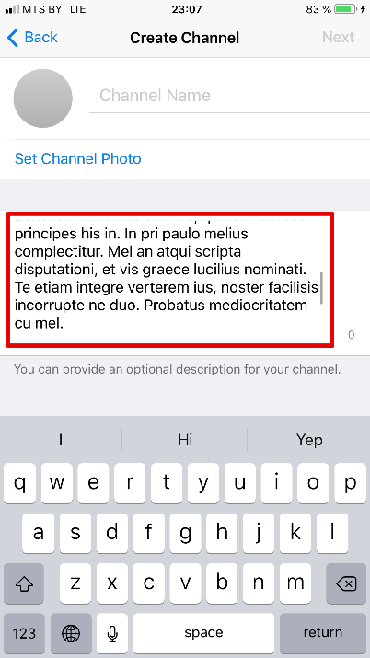 Telegram
Table View | List | 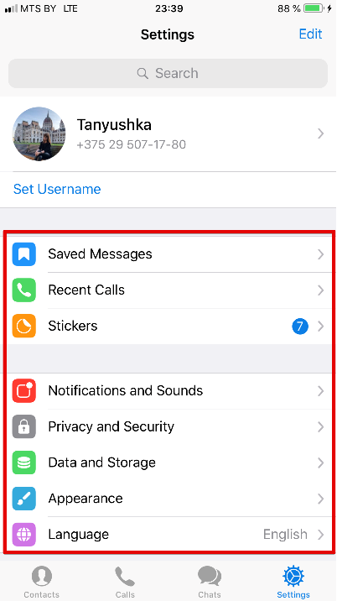 Telegram
Action Sheet | Dialog | 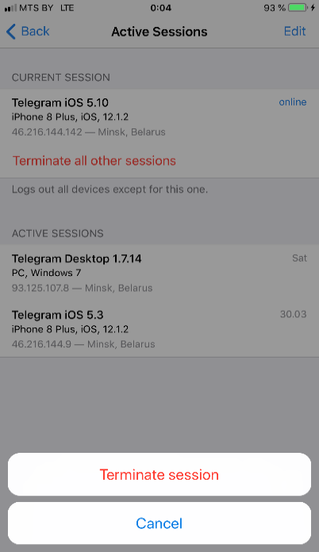 Telegram
Collection | Grid View / Cards | Telegram
Activity Indicator | Circular Progres Indicator | 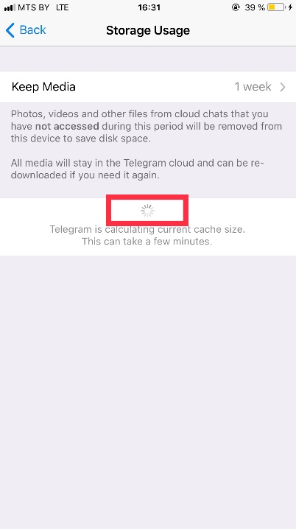 Telegram
Activity View | Bottom Sheet | Airbnb
Segmented Controls | Page Tabs |  Trello

Task 2
Screenshot | Steps | App Store Review Guidelines
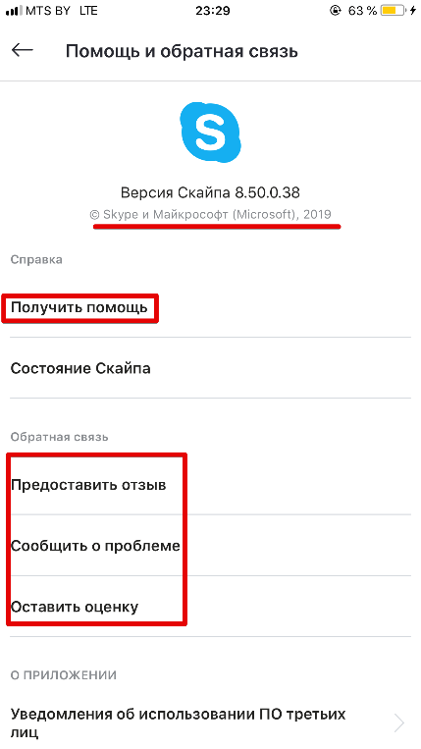 | 1. Intall or open Skype app 2. Log in to Skype 3. Go to your profile -> "Помощь и отзывы" | 1. Safety 1.5 Developer Information In case of any issues or questions user can contact developer using one of provided forms ("Получить помощь", "Предоставить отзыв", "Сообщить о проблеме", "Оставить оценку")

 | 1. Install or open Яндекс.Музыка app 2. Go to your profile 3. Click "Оформить подписку" button 4. Observe conditions 5. Click "Узнать все возможности" | 3. Business 3.1 Payments 3.1.2 Subscriptions User should be aware of the terms and conditions of upgrade the app to have extended functionality. There is a clearly described information what the user will get for the price, payment conditions within 1 year and 1 month and free period on the screenshot.

 | 1. Install Google Maps app 2. Open Google Maps app | 5. Legal 5.1 Privacy As core functionality of Google Maps is navigation the use of geolocation is justified. Geolocation is data relevant to the core functionality of the app and is required to accomplish the relevant task. Moreover user still can use the app (for example, get directions) even if he/she declines to share Location.

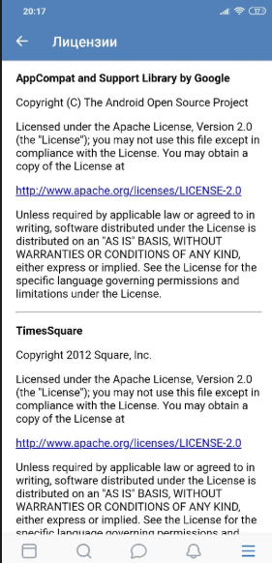 | 1. Залогиниться в приложение VK 2. Открыть настройки (в правом верхнем углу) 3. Открыть раздел "О Приложении" 4. Открыть раздел "Лицензии" | 5.2 Intellectual Property Наличие лицензий Благодаря лицензиям в приложении можно использовать паттерны, библиотеки и другой функционал приложений сторонних организаций. Также наличие лицензий дает гарантии на получение качественного ПО, технической поддержки и позволяет избежать судебные тяжбы

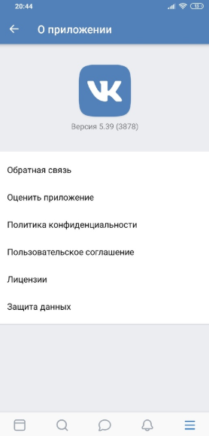 | 1. Залогиниться в приложение VK 2. Открыть настройки (в правом верхнем углу) 3. Открыть раздел "О Приложении" 4. Открыть раздел "Обратная связь" | 1.5 Developer Information Наличие обратной связи Благодаря обратной связи пользователь может связаться с разработчиками по вопросам устранения некорректной работы приложения/недочетов и т.д.

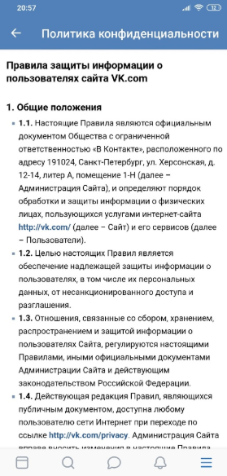 | 1. Залогиниться в приложение VK 2. Открыть настройки (в правом верхнем углу) 3. Открыть раздел "О Приложении" 4. Открыть раздел "Политика конфиденциальности" | 1.6 Data Security Наличие политики конфиденциальности Позволяет защитить пользовательскую информацию и персональные данные от несанкционированного доступа и разглашения

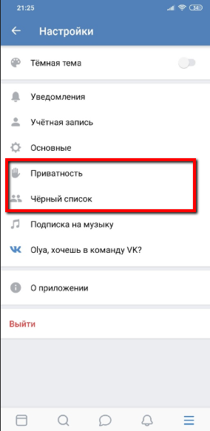 | 1. Залогиниться в приложение VK 2. Открыть настройки (в правом верхнем углу) 3. Открыть раздел "Приватность"/"Черный список" | 1.2 User Generated Content Возможность защиты своего контента от негативного воздействия со стороны иных лиц Пользователь может фильтровать информацию от иных лиц, блокировать нежелательный контент или других пользователей, устанавливать ограничение на доступ к его информации

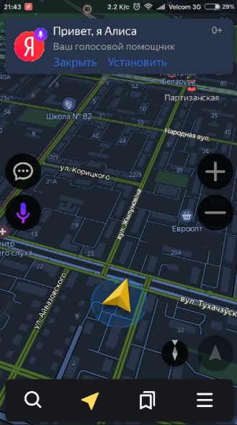 | 1. Открыть приложение Яндекс Навигатор 2. Обратить внимание на рекламу (баннер) вверху стартовой экрана | 3.1.7 Advertising Закрытие рекламы Кнопка закрытия хорошо видна на рекламе, кликабельна и не принуждает пользователя ей следовать

Advanced
Screenshot | Steps | App Store Review Guidelines
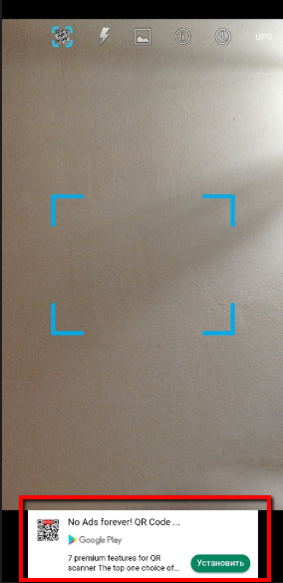 | 1. Открыть приложение QR Code Reader 2. Обратить внимание на рекламу внизу экрана | 3.1.7 Advertising Реклама с принуждением Реклама не имеет кнопки закрытия и принуждает пользователя перейти по ней без возможности закрытия. Также нет возможности пожаловаться на рекламу или попросить ее больше не показывать

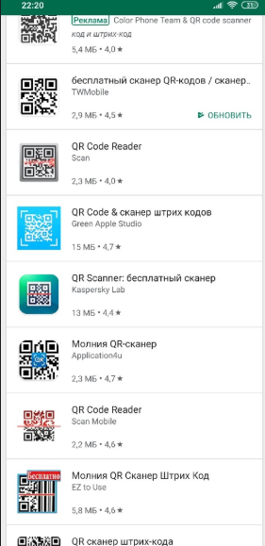 | 1. Ввести название приложения QR Code Reader в Play Market 2. Обратить внимание на количество похожих приложений | 4.1 Copycats Дубликат Очень много дубликатов данного приложения с одинаковым функционалом, названием, дизайном

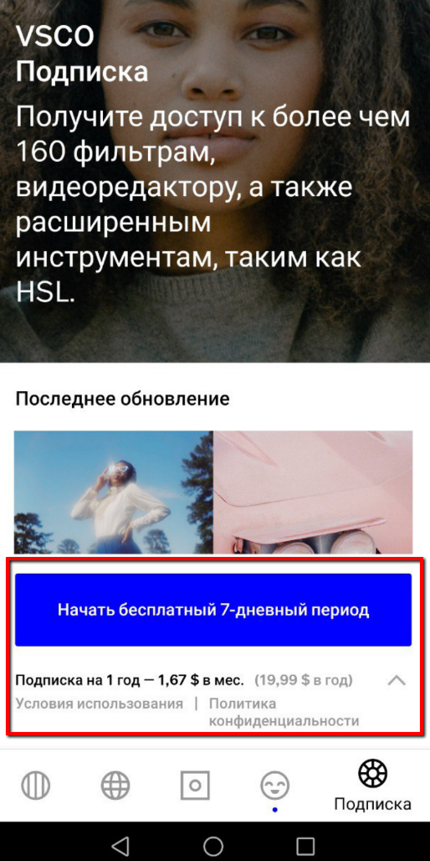 | 1. Open application VSCO 2. Sign in or Log in 3. Tap on "Подписка" action item on the Bottom Navigation Bar | 3.1.2 Subscriptions 1. "Start trial" is displayed on the button 2. "Renewal and Cancelation" terms are NOT displayed on "Subscription" page

